INÍCIO
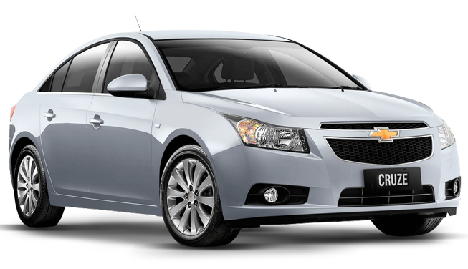

SISTEMA DE GERENCIAMENTO DE DADOS

INÍCIO
CADASTRO
CONSULTA
GRÁFICOS


EXCEL AVANÇADO

VENDAS E
ESTOQUE

CADASTRO

SISTEMA DE GERENCIAMENTO DE DADOS

INÍCIO
CADASTRO
CONSULTA
GRÁFICOS

FUNCIONÁRIOS
PRODUTOS

MATRÍCULA

NOME
CADASTRAR

CADASTRO PRODUTO
SISTEMA DE GERENCIAMENTO DE DADOS

INÍCIO
CADASTRO
CONSULTA
GRÁFICOS

FUNCIONÁRIOS
PRODUTOS

CÓDIGO

PRODUTO

VALOR
CADASTRAR

CONSULTA

SISTEMA DE GERENCIAMENTO DE DADOS

INÍCIO
CADASTRO
CONSULTA
GRÁFICOS

FUNCIONÁRIOS
PRODUTOS

MATRÍCULA | NOME
10103 | JOÃO PAULO

CONSULTA PRODUTOS
SISTEMA DE GERENCIAMENTO DE DADOS

INÍCIO
CADASTRO
CONSULTA
GRÁFICOS

FUNCIONÁRIOS
PRODUTOS

CÓDIGO | PRODUTO | VALOR
2025 | HONDA CIVIC | R$ 50,000.00

GRÁFICO
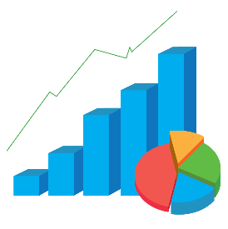
SISTEMA DE GERENCIAMENTO DE DADOS

INÍCIO
CADASTRO
CONSULTA
GRÁFICOS

FUNCIONÁRIOS
PRODUTOS

